Sheet1
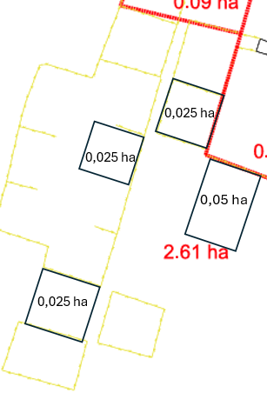
 | Neapbūvētās zemes noma*
 | Kadastra apzīmējums | Nosaukums, pagasts | Kopējā z.v. platība, ha | Nomas platība, ha* | Lietošanas mērķis | Nomas maksa bez PVN gadā (euro)* | Sludinājuma ievietošanas mājaslapā uz 5 dd, datums | Pieteikšanās termiņš **
 | 56860020918* | "Mazgravāni", Salas pagasts | 2.48 | 0.025 | personīgā palīgsaimniecība | 12.00 | 29.04.2026. | 08.05.2026.
 | 56860020918* | "Mazgravāni", Salas pagasts | 2.48 | 0.025 | personīgā palīgsaimniecība | 12.00 | 29.04.2026. | 08.05.2026.
 | 56860020918* | "Mazgravāni", Salas pagasts | 2.48 | 0.025 | personīgā palīgsaimniecība | 12.00 | 29.04.2026. | 08.05.2026.
 | 56860020918* | "Mazgravāni", Salas pagasts | 2.48 | 0.05 | personīgā palīgsaimniecība | 12.00 | 29.04.2026. | 08.05.2026.
 | 56860090260* | "Mazbērziņi", Salas pagasts | 2.2 | 0,20 (3) | personīgā palīgsaimniecība | 17.00 | 29.04.2026. | 08.05.2026.
*Saskaņā Ministru kabineta 2018.gada 19.jūnija noteikumu Nr.350 „Publiskas personas zemes nomas un apbūves tiesības noteikumi”
* Saskaņā ar Jēkabpils novada domes 28.04.2022. noteikumiem “Neapbūvēta zemesgabala nomas tiesību piešķiršanas kārtība Jēkabpils novada pašvaldībā”
** Ja pretendentu pieteikšanās termiņā, kas nav īsāks par piecām darbdienām, piesakās vairāki pretendenti, neapbūvēta zemesgabala nomnieku noskaidro rakstiskā vai mutiskā izsolē. Pieteikumus, kas iesniegti pēc norādītā termiņa, neizskata.

